COMUCAT

DIRECTORA DEL CONSEJO MUNICIPAL CONTRA LAS ADICCIONES
Lic. Psic. Carmen Alicia Lozano Alvizo
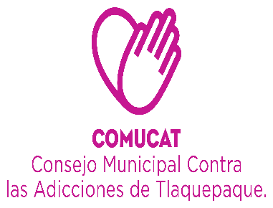

 | Organigrama 2019

ASISTENTE DE DIRECCIÓN
Veronica Martinez Sanchez.

DEPARTAMENTO ADMINISTRATIVO
AUXILIAR ADMINISTRATIVO
Sagrario Alvarez Ramos .
Maria del Rosario Chavez Villa.
CENTRO DE ATENCIÓN PRIMARIA COMUCAT
(SAN MARTIN DE LAS FLORES)
COORDINADOR CAPACITACIÓN Y ORIENTACIÓN
Lic. Ericka Edith Alcalá González

CONTABILIDAD
L.C.P. Lourdes Margarita Palacios Cueto
CENTROS
CALLES
ESCUELAS
INTRA AYUNTAMIENTO
UNIDAD DE TRANSPARENCIA
Lic. Miguel Angel Haro Elviro
ÁREA DE TRABAJO SOCIAL
ÁREA DE PSICOLOGIA
Lic. Javier González Godinez.
Lic. Jose Alberto Alvarado Contreras .
AUXILIAR ADMINISTRATIVO
Maria de Jesus Macías Chavez
PROMOTORA
Carolina Sanchez Cortez
C. Christopher Reyes Contreras
Lic. Psic. Jonathan Nuñez Arvizu.
Lic. Lorena Guadalupe Ramirez.
Lic. Shaira Valeria Morales Jaime.
Lic. Jenny Berenice Zamora Espinosa.
C. Pedro Segura
Solorio
Lic. Sarai Soriano Valencia.

INTENDENCIA
Ma. Soledad Martinez Fonseca

 |  | Organigrama Consejo Municipal Contra las Adicciones en San Pedro Tlaquepaque 2019

COMUCAT
AYUNTAMIENTO
BECARIOS

CAPA
DIRECTORA DEL CONSEJO MUNICIPAL CONTRA LAS ADICCIONES
LIC. CARMEN ALICIA LOZANO ALVIZO

CAPA
(CENTRO DE ATENCIÓN PRIMARIA EN ADICCIONES)
SAN MARTÍN DE LAS FLORES

ÁREA DE TRABAJO SOCIAL ROSALVA PATRICIA ZUÑIGA VEGA
ÁREA DE PSICOLOGÍA ELIZABETH LÓPEZ MARTÍNEZ
AUXILIAR ADMINISTRATIVO
MARÍA DE JESÚS MACÍAS CHÁVEZ

Organigrama Centro de Atención Primaria en Adicciones
Consejo Municipal Contra las Adicciones en San Pedro Tlaquepaque

